Анкета образец
 |  |  |  |  |  |  | И-03-03/2-01-22
Анкета для создания ТМЦ/услуги (Техническое описание)

№ | Наименование ТМЦ / услуги (на русском) | Наименование ТМЦ / услуги (на английском) если применимо | Полная техническая характеристика (и комплектация) | Краткое описание и цель использования | Фото бирки (шильдика) если применимо. Обязательно для приборов, оборудования и др. | Фото (общий вид) | Нормативный срок поставки ТМЦ
1 | 4 | 5 | 13 | 18 | 19 | 20 | 21
 | запонить вручную | запонить вручную | запонить вручную | запонить вручную | запонить вручную | запонить вручную | запонить вручную
1 | Кирпич строительный ПРЯМЫЕ ОГНЕУПОРНЫЕ КИРПИЧИ IFB GRP28 | IFB GRP28 STRAIGHT BRICKS | Содержание Al₂O₃ - 67%, Максимальная температура - 1500 °C, Плотность - 900кг/м³ , размеры 230х114х64мм | Огнеупорный кирпич — кирпич, предназначенный для внутренней футеровки прямых боковых стен и подины печи ТХО АНГЦ | 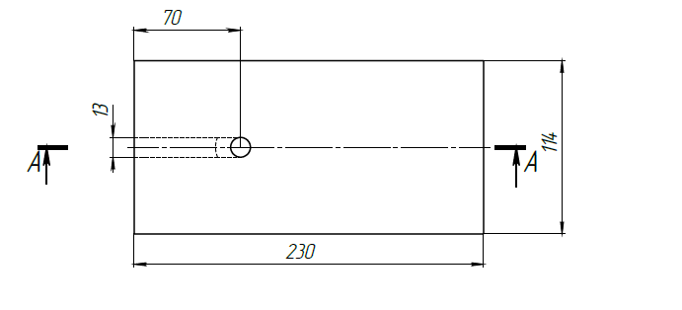 | 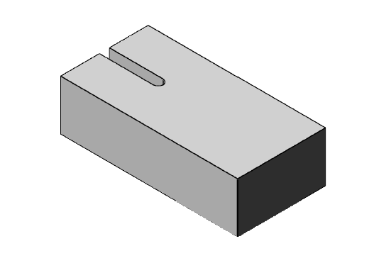 | 350 шт
1 | IFB GRP28 Straight Refractory Bricks | IFB GRP28 STRAIGHT BRICKS | Al₂O₃ content - 67%, maximum temperature - 1500 °C, density - 900 kg/m³, dimensions 230x114x64 mm | Refractory brick is a brick intended for the internal lining of straight side walls and the bottom of the THO ANGTs furnace |  |  | 350 PC

